상품제안서
포켓접이식 방수 여행가방 | 상품코드: S36549

 |  |  |  |  |  |  | 02-713-8555 | www.synergygift.co.kr
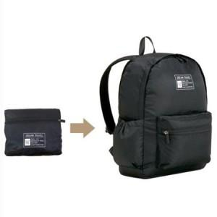

【상세/제작정보】

【인쇄/포장옵션】 | 실크 / OPP(비닐)

【공급단가】 | 수량 | 50~ | 100~ | 500~ | 1,000~ | 2,000~
*VAT별도 | 블랙 | 8,580원 | 8,110원 | 7,720원 | 7,520원 | 7,390원
 | 베이지 | 8,580원 | 8,110원 | 7,720원 | 7,520원 | 7,390원

【상품 URL】 | https://www.synergygift.co.kr:443/src/goods_detail.php?gdno=36549

